1.2 & 1.3
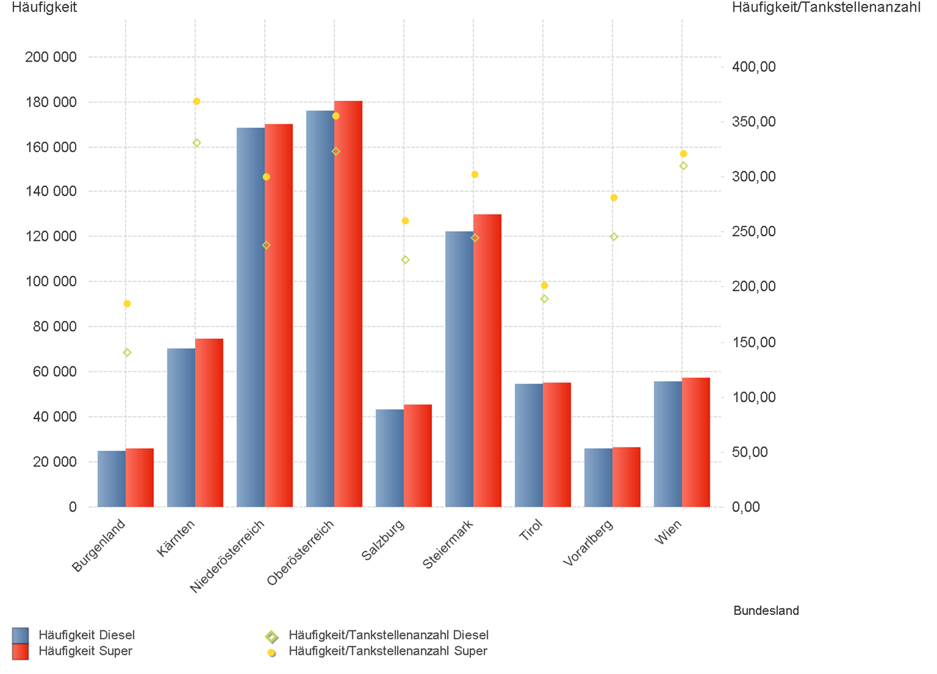
01.01.2026 - 31.03.2026

1.2. | Tankstellenanzahl und Median für "Diesel" und "Super" nach Bundesländern

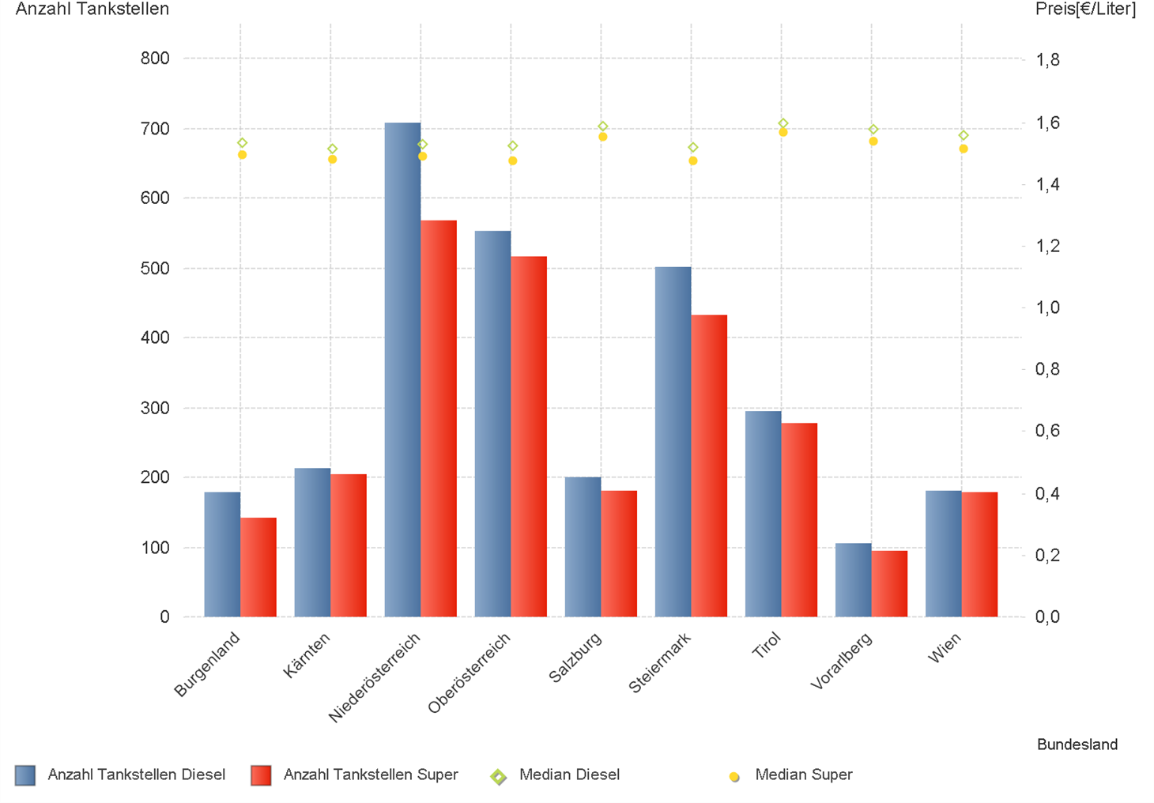

1.3. | Häufigkeit und durchschnittliche Häufigkeit (je Tankstelle) der Preisänderungen für "Diesel"
 | und "Super" nach Bundesländern

1.6 & 1.7
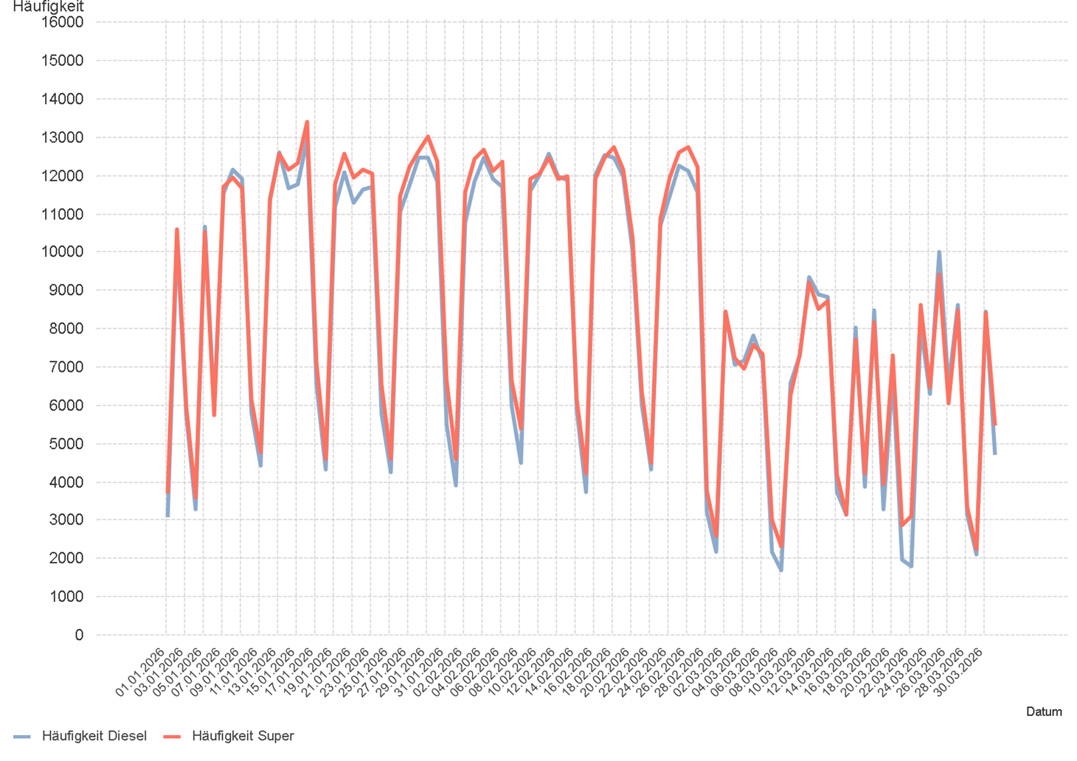
01.01.2026 - 31.03.2026

1.6. Entwicklung der Spritpreise in Österreich

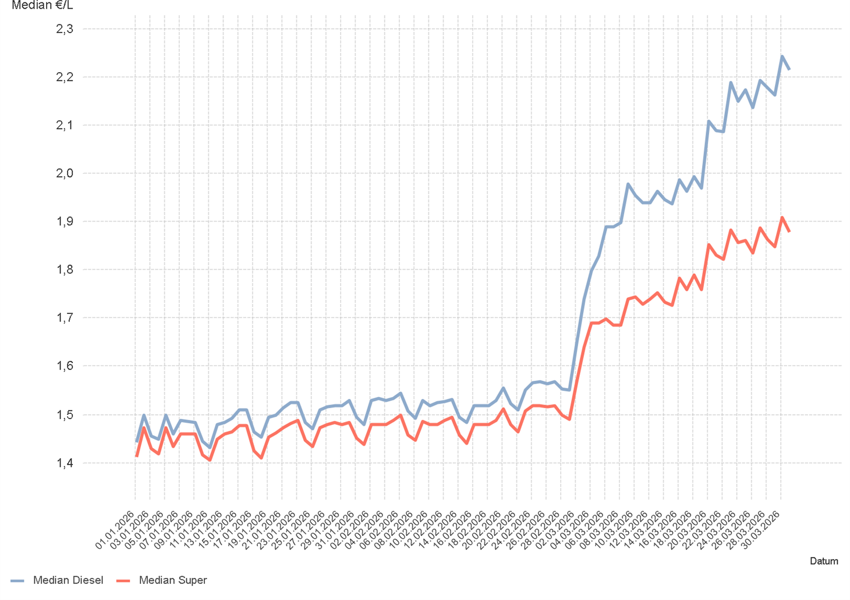

1.7. Entwicklung der Häufigkeit der Preisänderungen in Österreich

2.2 & 2.3
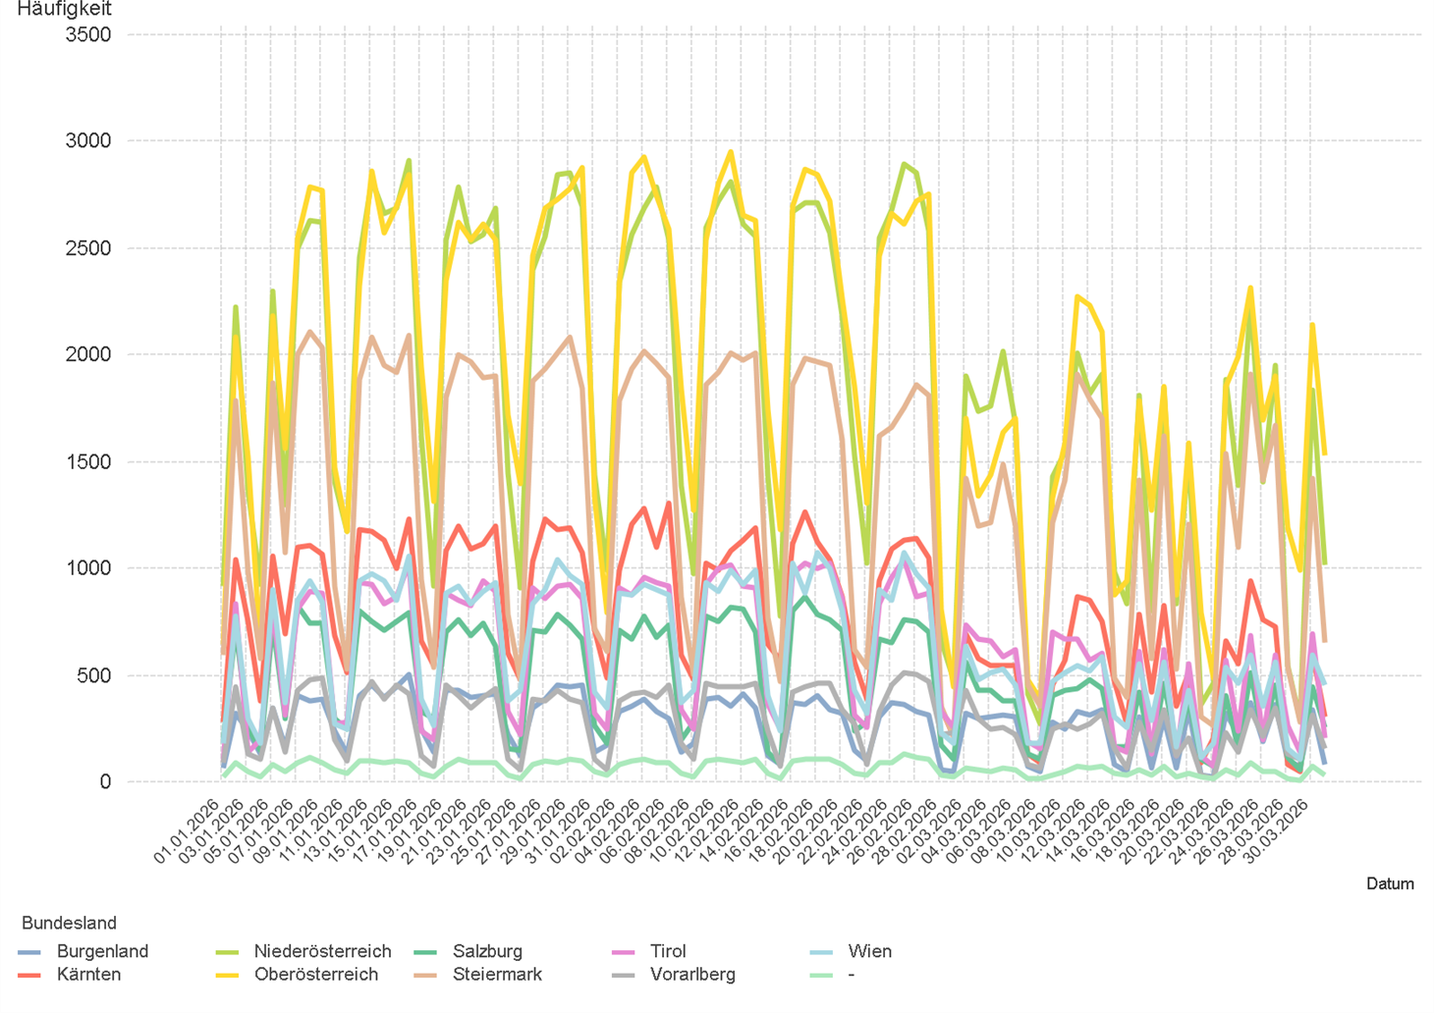
01.01.2026 - 31.03.2026

2.2. Entwicklung der Häufigkeit der Preisänderungen für "Diesel" Preise

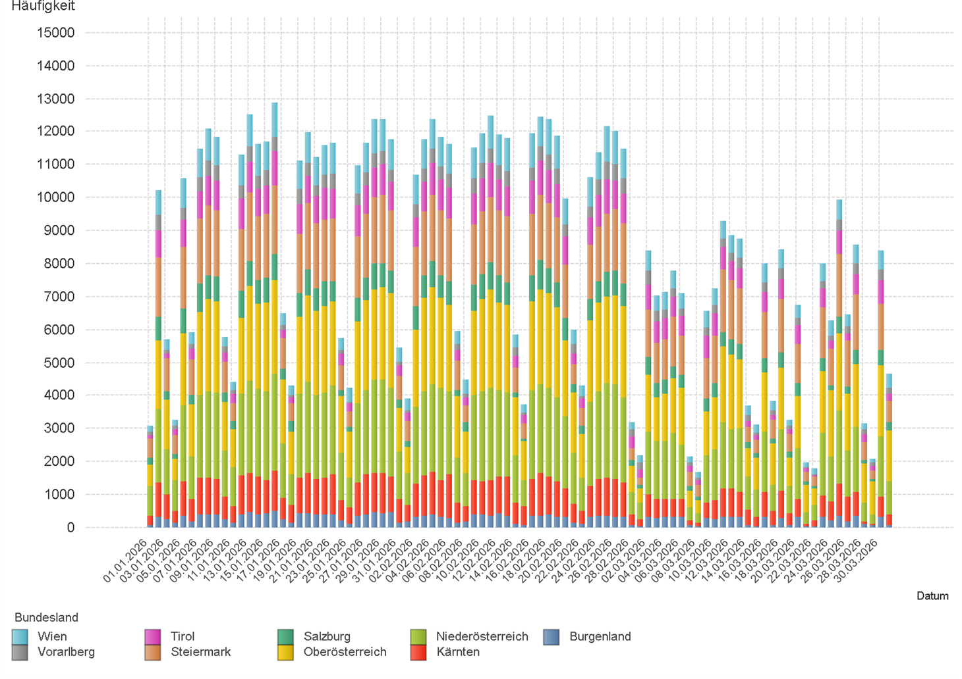

2.3. Entwicklung der Häufigkeit der Preisänderungen für "Diesel" Preise nach Bundesländern

2.5 & 2.6
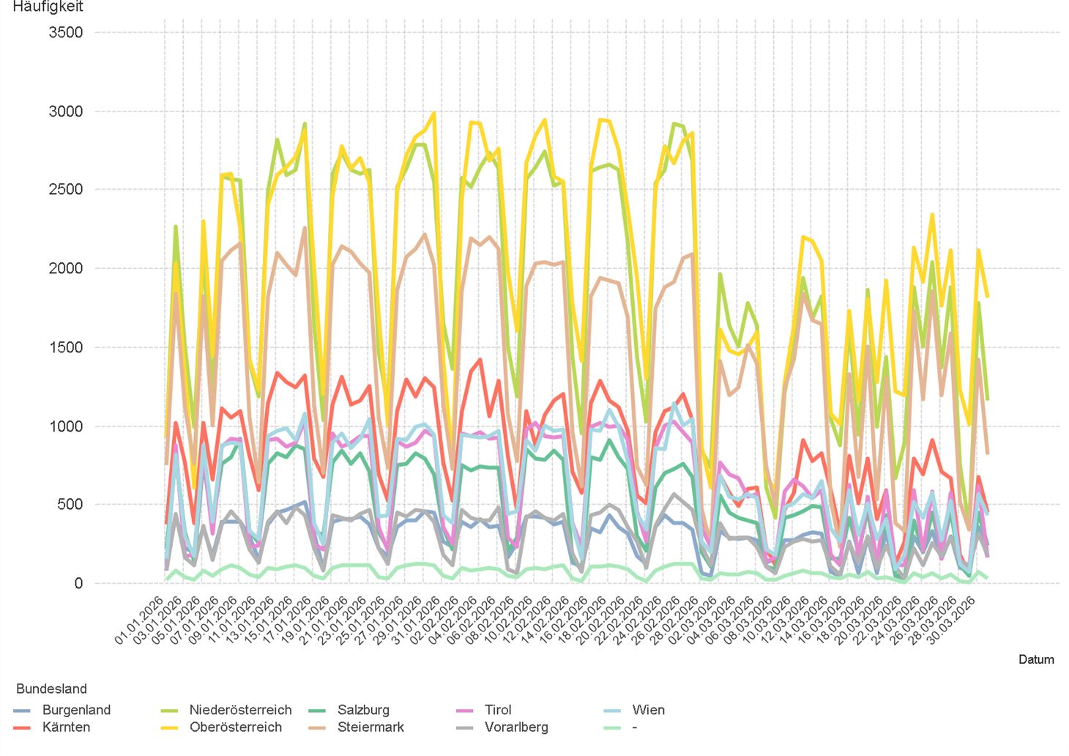
01.01.2026 - 31.03.2026

2.5. Entwicklung der Häufigkeit der Preisänderungen für "Super" Preise

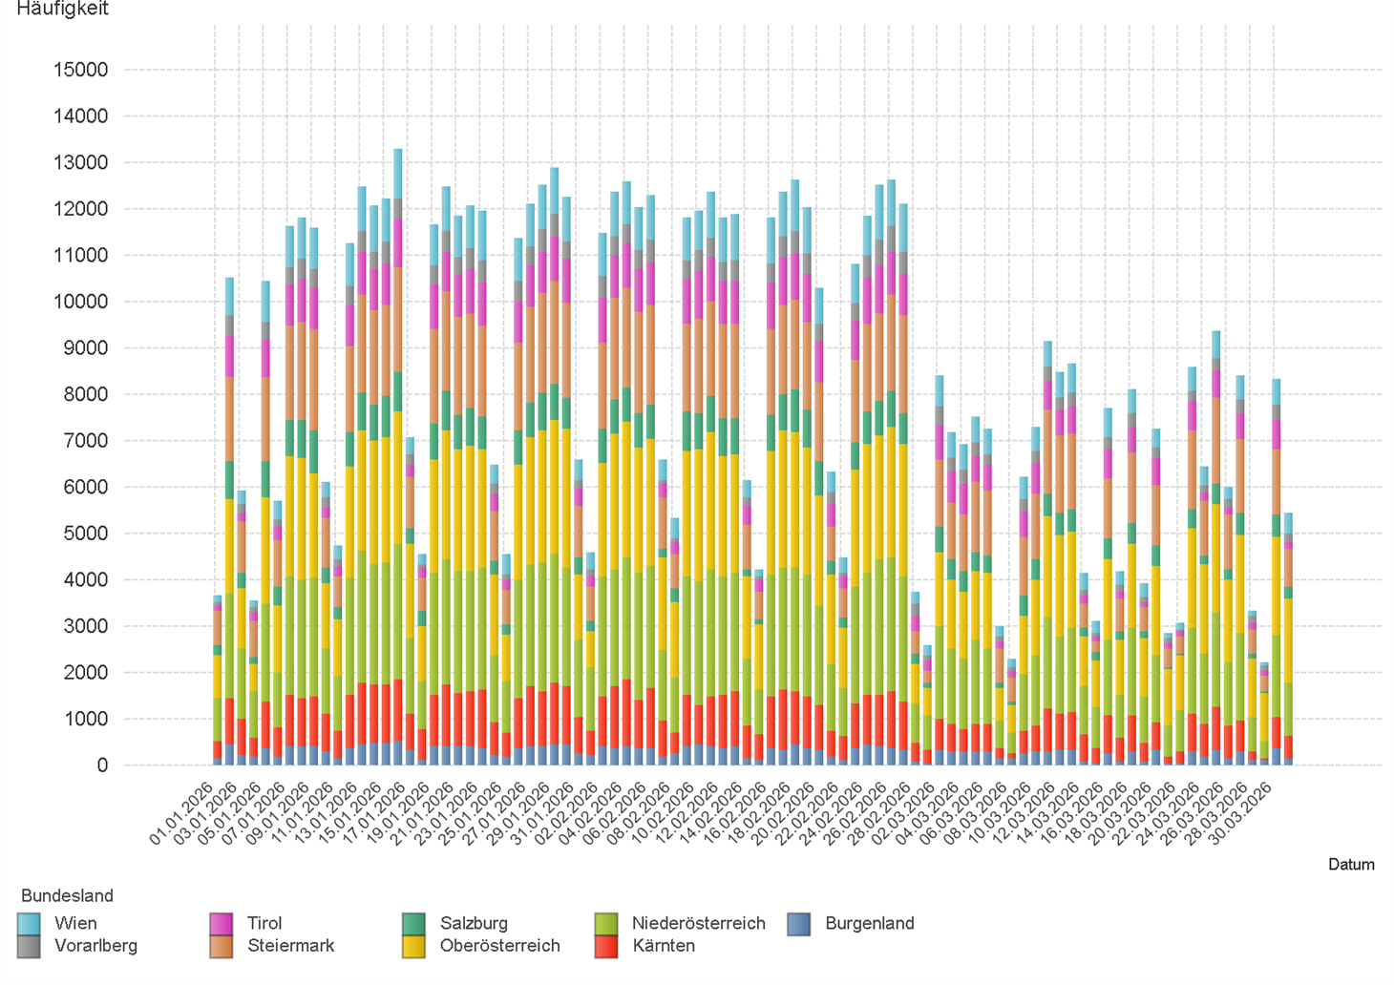

2.6. Entwicklung der Häufigkeit der Preisänderungen für "Super" Preise nach Bundesländern

3.2
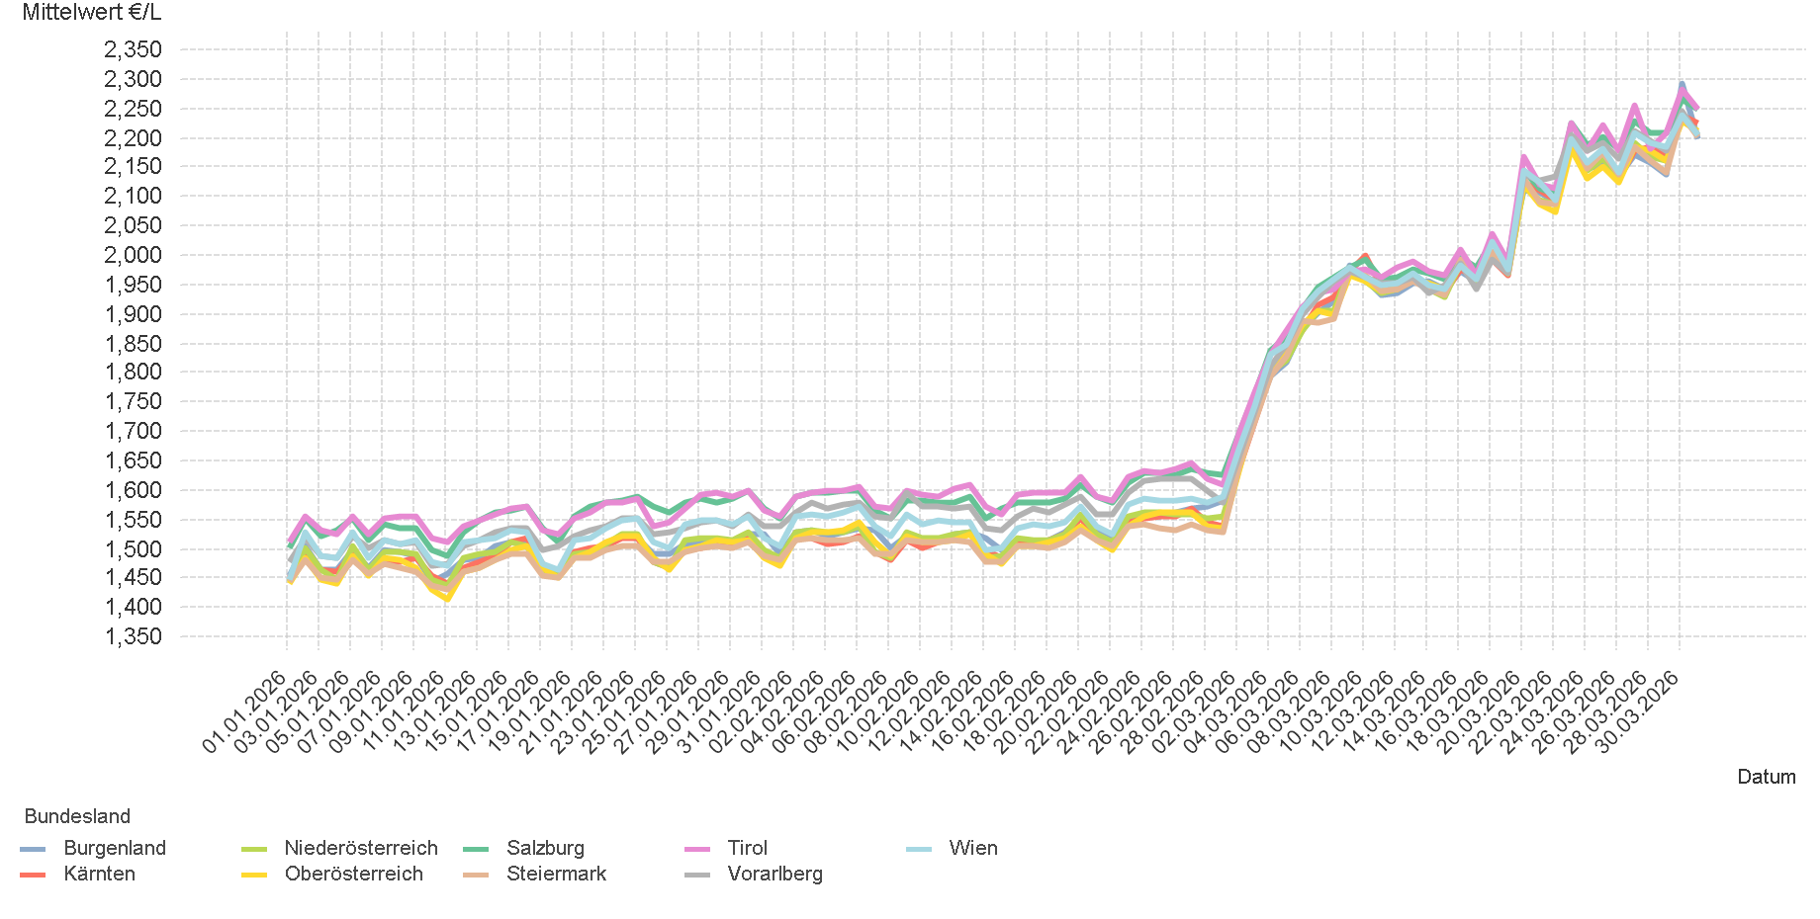
01.01.2026 - 31.03.2026

3.2. Entwicklung Mittelwert für "Diesel" Preise

3.4
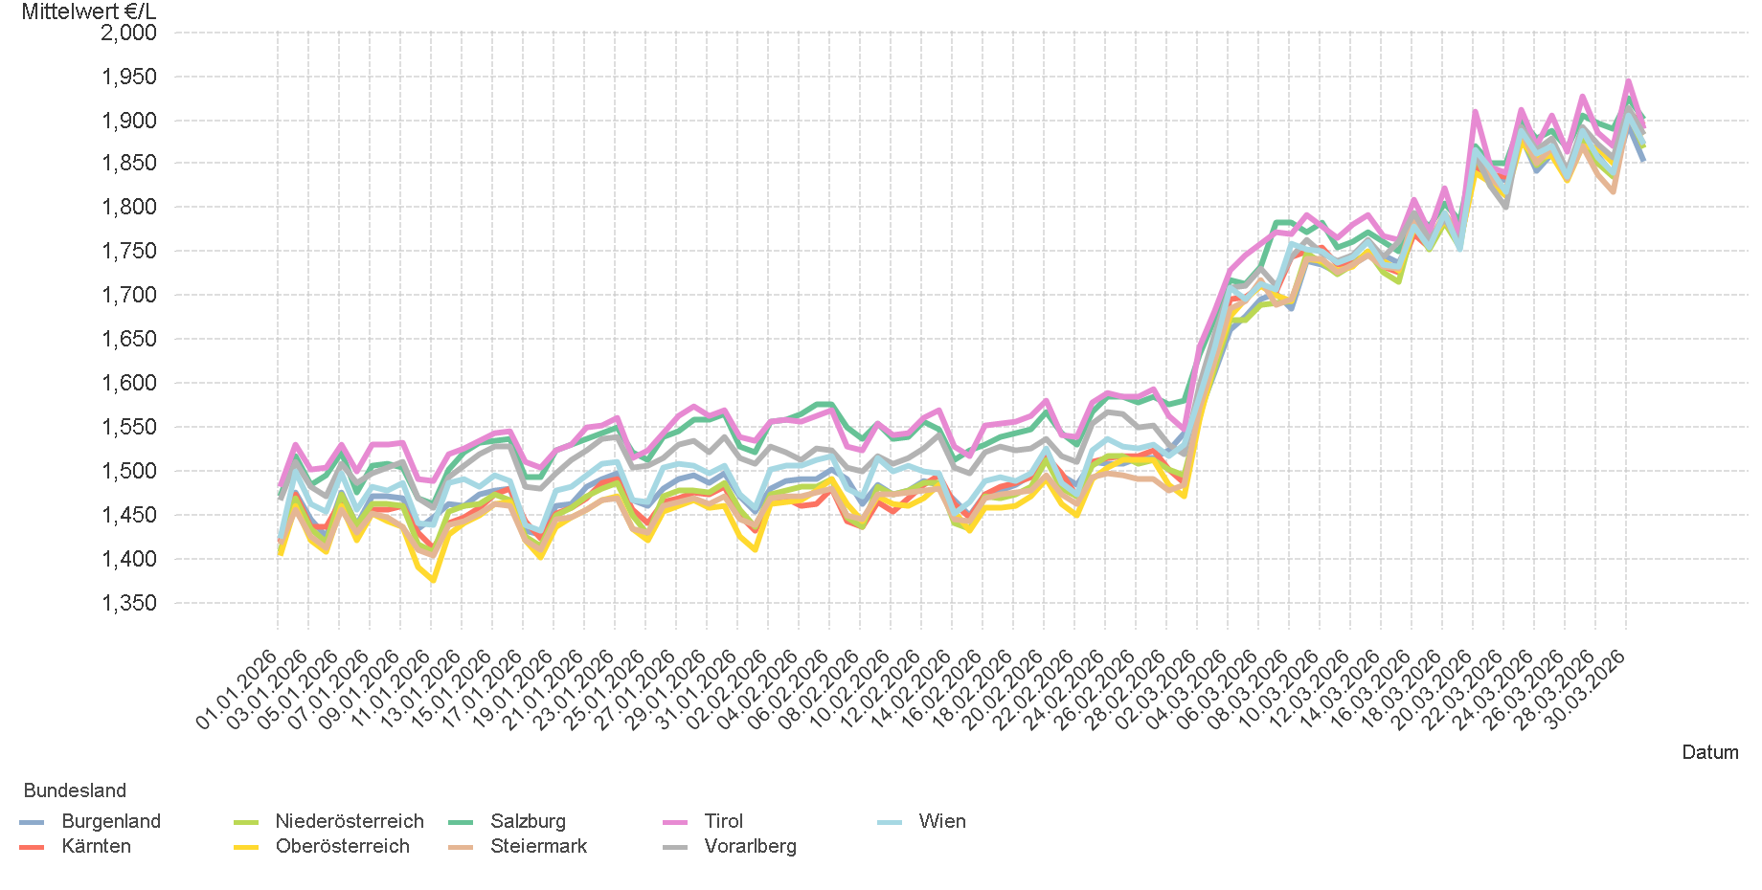
01.01.2026 - 31.03.2026

3.4. Entwicklung Mittelwert für "Super" Preise

4.2
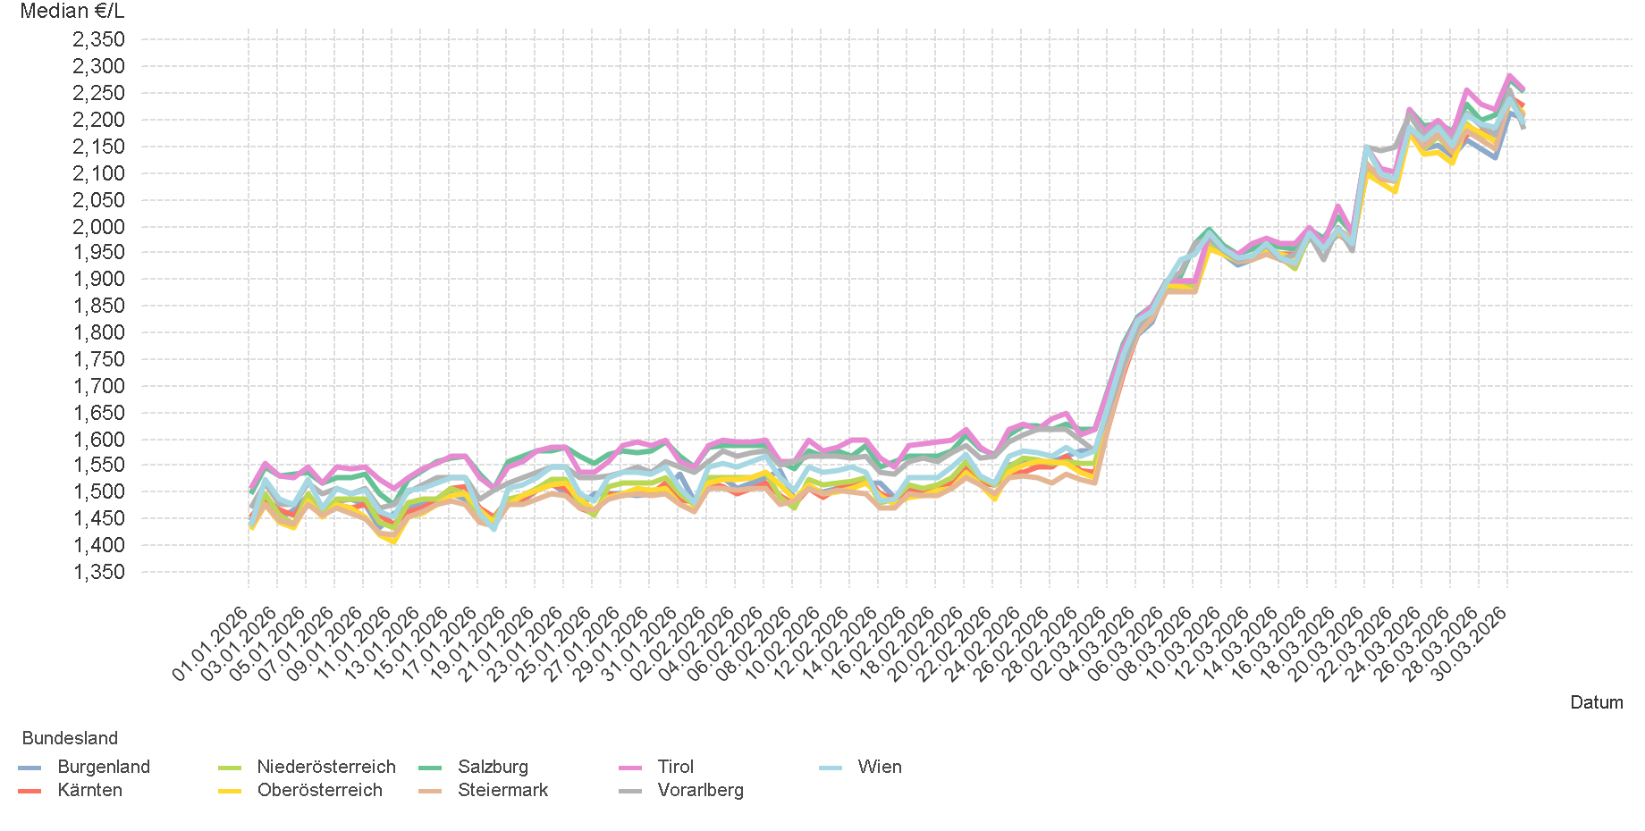
01.01.2026 - 31.03.2026

4.2. Entwicklung Median für "Diesel" Preisen

4.4
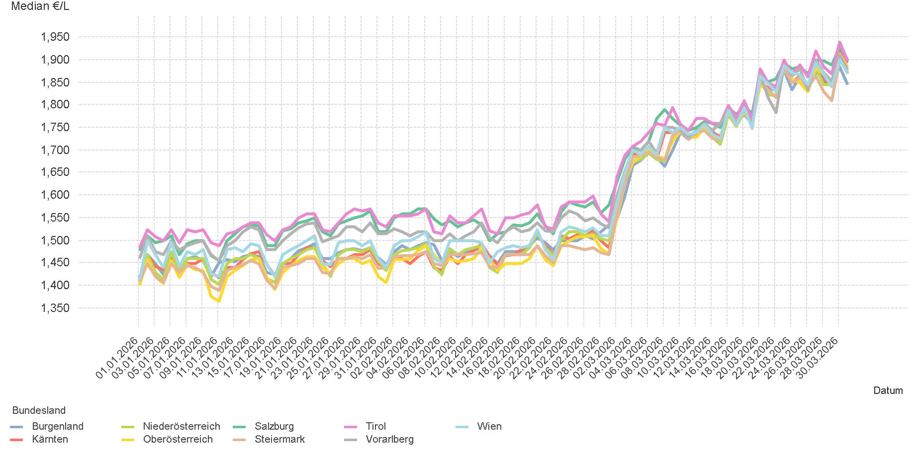
01.01.2026 - 31.03.2026

4.4. Entwicklung Median für "Super" Preisen

6.
01.01.2026 - 31.03.2026

6. Häufigkeit der Preisänderungen durch Tankstellenbetreiber je Meldekanal nach Monaten


DIESEL
Monat | Import | SMS | Web | Total
1 | 276144 | 816 | 12,518 | 289,478
2 | 260688 | 758 | 12,315 | 273,761
3 | 164861 | 944 | 18,083 | 183,888
Total | 701693 | 2,518 | 42,916 | 747,127


SUPER
Monat | Import | SMS | Web | Total
1 | 288676 | 837 | 10,564 | 300,077
2 | 272223 | 770 | 10,517 | 283,510
3 | 174491 | 871 | 13,604 | 188,966
Total | 735390 | 2,478 | 34,685 | 772,553

